상품제안서
[스윙콘] 골프티&볼마커 1개 색상선택 (레드, 오렌지, 옐로우, 블루) | 상품코드: F26263

 |  |  |  |  |  |  | 02-412-0044 | www.easy1.co.kr
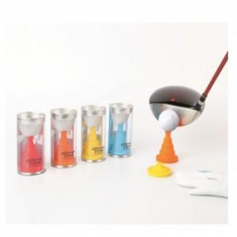

【상세/제작정보】

【인쇄/포장옵션】 | / 포장불가능

【공급단가】 | 수량 | 20~ | 50~ | 100~ | 300~ | 500~
*VAT별도 | 단가 | 8,500원 | 8,360원 | 8,160원 | 7,950원 | 7,820원

【상품 URL】 | http://www.easy1.co.kr/src/goods_detail.php?gdno=26263

